表紙
関係者外秘
PJ関係者限り

サンプルプロジェクト
システム機能設計書（画面）
プロジェクト管理システム/プロジェクト検索

 | 第１．０版

2019-06-04

2. WA1020401(プロジェクト検索画面)
PJ名 |  |  |  | サンプルプロジェクト |  |  |  |  |  |  |  | 成果物名 |  |  |  | システム機能設計書（画面） WA10204/プロジェクト検索 |  |  |  |  |  | 作成 | TIS |  |  | 2019-05-15
システム名 |  |  |  | サンプルシステム |  |  |  |  |  |  |  |  |  |  |  |  |  |  |  |  |  | 変更 | TIS |  |  | 2019-06-04
サブシステム名 |  |  |  | プロジェクト管理システム

 | 2. WA1020401(プロジェクト検索画面)
 |  | 2.1. 画面レイアウト

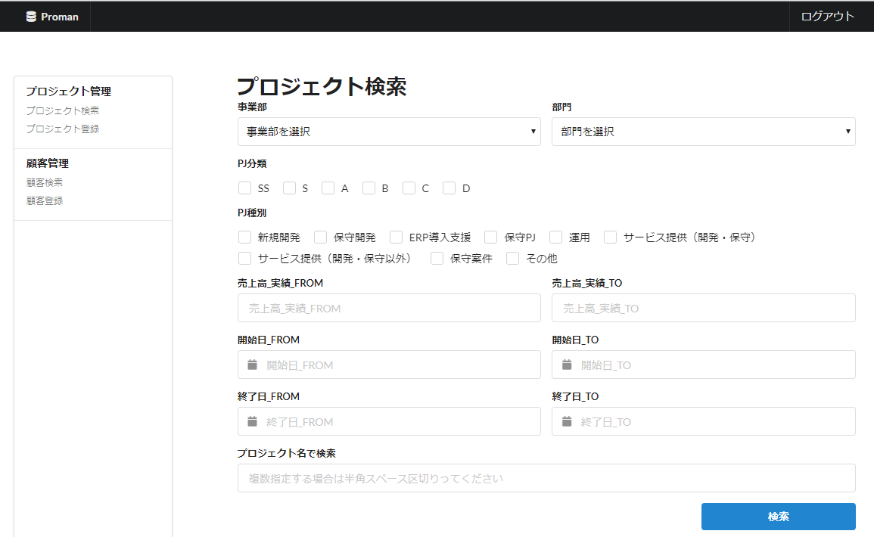

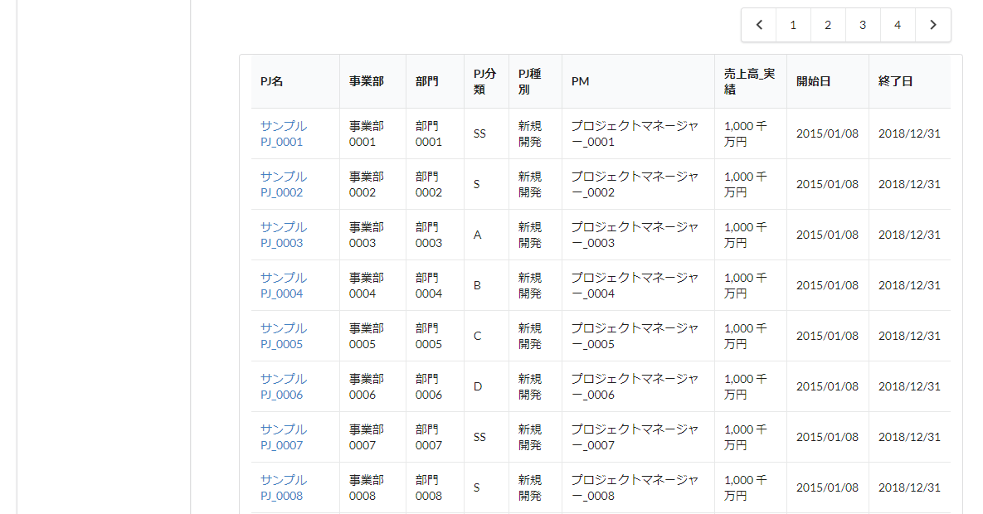

 |  | 2.2. 一覧表示

 |  |  | No. | 領域名 |  |  |  |  |  |  | ページング有無 |  |  |  | ソート条件 |  |  |  |  | 備考
 |  |  | 1 | プロジェクト情報検索条件入力 |  |  |  |  |  |  | 無 |  |  |  | - |  |  |  |  | -
 |  |  | 2 | プロジェクト情報検索結果 |  |  |  |  |  |  | 有 |  |  |  | プロジェクト開始日付昇順 |  |  |  |  | -

 |  | 2.3. 画面項目定義

 |  |  | No. | 表示情報 |  |  |  |  |  |  |  |  |  |  |  |  |  |  |  |  |  |  |  | ドメイン名
 |  |  |  | 画面項目名 |  |  |  | 画面項目種別 |  | 情報取得元 |  |  |  |  |  |  |  | 編集仕様 |  |  | 初期値 |  | 必須

 |  |  | 領域名：プロジェクト検索条件入力
 |  |  | 1 | 事業部 |  |  |  | select(pulldown) |  | - |  |  |  |  |  |  |  | - |  |  | - |  | × | ID_FK
 |  |  | 2 | 部門 |  |  |  | select(pulldown) |  | - |  |  |  |  |  |  |  | - |  |  | - |  | × | ID_FK
 |  |  | 3 | PJ分類 |  |  |  | checkbox |  | - |  |  |  |  |  |  |  | - |  |  | - |  | × | プロジェクト分類
 |  |  | 4 | PJ種別 |  |  |  | checkbox |  | - |  |  |  |  |  |  |  | - |  |  | - |  | × | プロジェクト種別
 |  |  | 5 | 売上高_実績_FROM |  |  |  | text |  | - |  |  |  |  |  |  |  | - |  |  | - |  | × | 売上高
 |  |  | 6 | 売上高_実績_TO |  |  |  | text |  | - |  |  |  |  |  |  |  | - |  |  | - |  | × | 売上高
 |  |  | 7 | 開始日付_FROM |  |  |  | text |  | - |  |  |  |  |  |  |  | - |  |  | - |  | × | 日付
 |  |  | 8 | 開始日付_TO |  |  |  | text |  | - |  |  |  |  |  |  |  | - |  |  | - |  | × | 日付
 |  |  | 9 | 終了日付_FROM |  |  |  | text |  | - |  |  |  |  |  |  |  | - |  |  | - |  | × | 日付
 |  |  | 10 | 終了日付_TO |  |  |  | text |  | - |  |  |  |  |  |  |  | - |  |  | - |  | × | 日付
 |  |  | 11 | プロジェクト名で検索 |  |  |  | select(pulldown) |  | - |  |  |  |  |  |  |  | - |  |  | - |  | × | プロジェクト名
 |  |  | 領域名：プロジェクト検索結果
 |  |  | 12 | プロジェクト名 |  |  |  | label |  | - |  |  |  |  |  |  |  | - |  |  | - |  | - | -
 |  |  | 13 | 事業部 |  |  |  | label |  | - |  |  |  |  |  |  |  | 組織.組織ID + ":" + 組織.組織名 |  |  | - |  | - | -
 |  |  | 14 | 部門 |  |  |  | label |  | - |  |  |  |  |  |  |  | 組織.組織ID + ":" + 組織.組織名 |  |  | - |  | - | -
 |  |  | 15 | PJ分類 |  |  |  | label |  | - |  |  |  |  |  |  |  | PJ分類コード + ":" + PJ分類名称 |  |  | - |  | - | -
 |  |  | 16 | PJ種別 |  |  |  | label |  | - |  |  |  |  |  |  |  | PJ種別コード + ":" + PJ種別名称 |  |  | - |  | - | -
 |  |  | 17 | PM |  |  |  | label |  | - |  |  |  |  |  |  |  | - |  |  | - |  | - | -
 |  |  | 18 | 売上高_実績 |  |  |  | label |  | - |  |  |  |  |  |  |  | - |  |  | - |  | - | -
 |  |  | 19 | プロジェクト開始日付 |  |  |  | label |  | - |  |  |  |  |  |  |  | - |  |  | - |  | - | -
 |  |  | 20 | プロジェクト終了日付 |  |  |  | label |  | - |  |  |  |  |  |  |  | - |  |  | - |  | - | -

 |  | 2.4. 入出力一覧

 |  |  | No. | 入出力名 |  |  |  |  | 種別 |  |  | I/O | DBアクセス種別 |  |  |  |  |  | 備考
 |  |  |  |  |  |  |  |  |  |  |  |  | C | R | U | D | ﾛｯｸ対象
 |  |  | 1 | プロジェクト |  |  |  |  | テーブル |  |  | I | - | ○ | - | - | - |  | -
 |  |  | 1 | 組織 |  |  |  |  | テーブル |  |  | I | - | ○ | - | - | - |  | -
 |  | 2.5. 画面イベント一覧

2019年6月版では未実装です
 |  |  | No. | 画面イベント名 |  |  |  |  | 発生タイミング |  |  |  |  |  | 画面イベント概要 |  |  |  |  |  | 正常時遷移先画面 |  |  |  | サーバ通信有無
 |  |  | 1 | 初期表示 |  |  |  |  | ‐ |  |  |  |  |  | プロジェクト登録画面を表示する。 |  |  |  |  |  | - |  |  |  | あり(同期)
 |  |  | 2 | 部門リスト取得 |  |  |  |  | 「事業部」プルダウン選択 |  |  |  |  |  | 選択された事業部をもとに、配下部門リストを「部門」プルダウンに設定する。 |  |  |  |  |  | - |  |  |  | あり(非同期)
 |  |  | 3 | 一覧検索 |  |  |  |  | 「検索」ボタンを押下 |  |  |  |  |  | 入力された検索条件に合致するプロジェクト情報を検索する。 |  |  |  |  |  | プロジェクト検索(結果表示) |  |  |  | あり(同期)
 |  |  | 4 | ページング |  |  |  |  | 「＜」リンク押下 「＞」リンク押下 ページNoのリンク押下 |  |  |  |  |  | 「前へ」リンク押下時は前の10件を表示する。 「次へ」リンク押下時は次の10件を表示する。 ページNoのリンク押下時は押下されたページの10件を表示する。 |  |  |  |  |  | プロジェクト検索(結果表示) |  |  |  | あり(同期)

 |  | 2.6. 画面イベント詳細
 |  |  | 2.6.1.初期表示イベント
 |  |  |  | (1) バリデーション処理

 |  |  |  |  | なし。

 |  |  |  | (2) DBアクセス（検索処理）
 |  |  |  |  | (a) 組織検索条件

 |  |  |  |  |  | 取得テーブル名 |  |  |  |  |  |  |  | 取得カラム名
 |  |  |  |  |  | 組織 |  |  |  |  |  |  |  | 組織ID
 |  |  |  |  |  |  |  |  |  |  |  |  |  | 組織名
 |  |  |  |  |  | 検索条件

 |  |  |  |  |  |  | 組織.上位組織ID |  |  | = |  |  | NULL

 |  |  |  | (3) 表示処理

 |  |  |  |  | (a)「事業部」プルダウンを初期化する。
 |  |  |  |  |  | 「(2) 検索処理」の検索結果の先頭にブランクオプションを追加して、「事業部」に設定する。

 |  |  | 2.6.2.部門リスト取得イベント
 |  |  |  | (1) バリデーション処理

 |  |  |  |  | なし。

 |  |  |  | (2) DBアクセス（検索処理）
 |  |  |  |  | (a) 組織検索条件

 |  |  |  |  |  | 取得テーブル名 |  |  |  |  |  |  |  | 取得カラム名
 |  |  |  |  |  | 組織 |  |  |  |  |  |  |  | 組織ID
 |  |  |  |  |  |  |  |  |  |  |  |  |  | 組織名
2019年6月版では未実装です
 |  |  |  |  |  | 検索条件

 |  |  |  |  |  |  | 組織.上位組織ID |  |  | = |  |  | 事業部（入力値）

 |  |  |  | (3) 表示処理

 |  |  |  |  | (a)「部門」プルダウンを初期化する。
 |  |  |  |  |  | 「(2) 検索処理」の検索結果の先頭にブランクオプションを追加して、「部門」に設定する。

 |  |  | 2.6.3.一覧検索イベント

 |  |  |  | (1) バリデーション処理

 |  |  |  |  | No. | バリデーション名 |  |  |  | バリデーション内容 |  |  |  |  |  |  |  |  |  | メッセージID | 埋め込み文字列 |  |  | エラー発生時の バリデーション 処理継続判定
 |  |  |  |  | 1 | 単項目バリデーション |  |  |  | 全ての入力項目に対して、指定ドメインに応じたバリデーションを実施し、入力内容の妥当性を確認する。 |  |  |  |  |  |  |  |  |  | （ドメイン別） | （ドメイン別） |  |  | 終了する

 |  |  |  | (2) DBアクセス（検索処理）
 |  |  |  |  | (a) プロジェクト検索条件

 |  |  |  |  |  | 取得テーブル名 |  |  |  |  |  |  |  | 取得カラム名
 |  |  |  |  |  | プロジェクト |  |  |  |  |  |  |  | プロジェクト名
 |  |  |  |  |  |  |  |  |  |  |  |  |  | 組織ID
 |  |  |  |  |  |  |  |  |  |  |  |  |  | プロジェクト分類
 |  |  |  |  |  |  |  |  |  |  |  |  |  | プロジェクト種別
 |  |  |  |  |  |  |  |  |  |  |  |  |  | プロジェクトマネージャー
 |  |  |  |  |  |  |  |  |  |  |  |  |  | 売上高
 |  |  |  |  |  |  |  |  |  |  |  |  |  | プロジェクト開始日付
 |  |  |  |  |  |  |  |  |  |  |  |  |  | プロジェクト終了日付
 |  |  |  |  |  | 組織（A） |  |  |  |  |  |  |  | 組織ID
 |  |  |  |  |  |  |  |  |  |  |  |  |  | 組織名
 |  |  |  |  |  |  |  |  |  |  |  |  |  | 上位組織ID
 |  |  |  |  |  | 組織（B） |  |  |  |  |  |  |  | 組織ID
 |  |  |  |  |  |  |  |  |  |  |  |  |  | 組織名
 |  |  |  |  |  | 結合条件

 |  |  |  |  |  |  |  | プロジェクト.組織ID |  |  |  | ＝ |  | 組織（A）.組織ID
 |  |  |  |  |  |  | AND | 組織（A）.上位組織ID |  |  |  | ＝ |  | 組織（B）.組織ID

 |  |  |  |  |  | 検索条件

 |  |  |  |  |  |  |  | プロジェクト.プロジェクト名 |  |  |  |  |  | like |  | %プロジェクト名（入力値）% |  |  |  |  | ※ すべての条件において、
 |  |  |  |  |  |  | AND | 組織（B）.組織ID |  |  |  |  |  | ＝ |  | 事業部（入力値） |  |  |  |  | 入力がある場合のみ適応する
 |  |  |  |  |  |  | AND | 組織（A）.組織ID |  |  |  |  |  | ＝ |  | 部門（入力値）
 |  |  |  |  |  |  | AND | プロジェクト.プロジェクト分類 |  |  |  |  |  | in |  | PJ分類（入力値）
 |  |  |  |  |  |  | AND | プロジェクト.プロジェクト種別 |  |  |  |  |  | in |  | PJ種別（入力値）
 |  |  |  |  |  |  | AND | プロジェクト.売上高 |  |  |  |  |  | ≧ |  | 売上高_実績_FROM（入力値）
 |  |  |  |  |  |  | AND | プロジェクト.売上高 |  |  |  |  |  | ≦ |  | 売上高_実績_TO（入力値）
 |  |  |  |  |  |  | AND | プロジェクト.プロジェクト開始日付 |  |  |  |  |  | ≧ |  | プロジェクト開始日付_FROM（入力値）
 |  |  |  |  |  |  | AND | プロジェクト.プロジェクト開始日付 |  |  |  |  |  | ≦ |  | プロジェクト開始日付_TO（入力値）
 |  |  |  |  |  |  | AND | プロジェクト.プロジェクト終了日付 |  |  |  |  |  | ≧ |  | プロジェクト終了日付_FROM（入力値）
 |  |  |  |  |  |  | AND | プロジェクト.プロジェクト終了日付 |  |  |  |  |  | ≦ |  | プロジェクト終了日付_TO（入力値）

 |  |  |  | (3) 表示処理

 |  |  |  |  | (a)「(2) 検索処理」の検索結果がない場合

 |  |  |  |  |  | 検索条件および検索結果なしエラーメッセージ(errors.nothing)を「プロジェクト検索画面(結果表示)」画面に表示し、
 |  |  |  |  |  | 領域名：プロジェクト情報検索結果は非表示とする。

 |  |  |  |  | (b)「(2) 検索処理」の検索結果が検索上限件数を超えている場合
 |  |  |  |  |  | 検索条件および検索結果上限超過エラーメッセージ(errors.upper.limit)を「プロジェクト検索画面(結果表示)」画面に表示し、
 |  |  |  |  |  | 領域名：プロジェクト情報検索結果は非表示とする。

 |  |  |  |  | (c)「(2) 検索処理」の検索結果があり、検索上限件数以内の場合
 |  |  |  |  |  | 検索結果を「プロジェクト検索画面(結果表示)」画面に表示する。
 |  |  |  |  |  | 「検索」ボタン押下時は、1ページ目を表示する。

 |  |  | 2.6.4. ページングイベント
 |  |  |  | 以下の条件でページ番号を指定して「2.6.3.一覧検索イベント」を行う。
 |  |  |  |  | 「前へ」リンク：現在のページ数－1ページ
 |  |  |  |  | 「次へ」リンク：現在のページ数＋1ページ
 |  |  |  |  | ページNoリンク：押下されたページ

3. WA1020402(プロジェクト詳細画面)
PJ名 |  |  |  | サンプルプロジェクト |  |  |  |  |  |  |  | 成果物名 |  |  |  | システム機能設計書（画面） WA10204/プロジェクト検索 |  |  |  |  |  | 作成 | TIS |  |  | 2019-05-15
システム名 |  |  |  | サンプルシステム |  |  |  |  |  |  |  |  |  |  |  |  |  |  |  |  |  | 変更 | TIS |  |  | 2019-06-04
サブシステム名 |  |  |  | プロジェクト管理システム

 | 3. WA1020402(プロジェクト詳細画面)
 |  | 2.1. 画面レイアウト

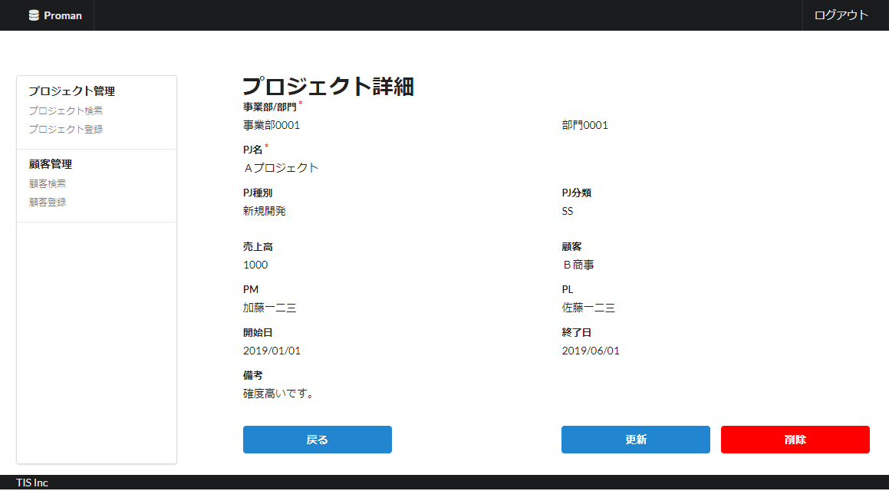

 |  | 2.2. 一覧表示

 |  |  | No. | 領域名 |  |  |  |  |  |  | ページング有無 |  |  |  | ソート条件 |  |  |  |  | 備考
 |  |  | 1 | プロジェクト詳細情報 |  |  |  |  |  |  | 無 |  |  |  | - |  |  |  |  | -

 |  | 2.3. 画面項目定義

 |  |  | No. | 表示情報 |  |  |  |  |  |  |  |  |  |  |  |  |  |  |  |  |  |  |  | ドメイン名
 |  |  |  | 画面項目名 |  |  |  | 画面項目種別 |  | 情報取得元 |  |  |  |  |  |  |  | 編集仕様 |  |  | 初期値 |  | 必須

 |  |  | 1 | 事業部 |  |  |  | label |  | - |  |  |  |  |  |  |  | 組織.組織ID + ":" + 組織.組織名 |  |  | - |  | - | -
 |  |  | 2 | 部門 |  |  |  | label |  | - |  |  |  |  |  |  |  | 組織.組織ID + ":" + 組織.組織名 |  |  | - |  | - | -
 |  |  | 3 | プロジェクト名 |  |  |  | label |  | - |  |  |  |  |  |  |  | - |  |  | - |  | - | -
 |  |  | 4 | PJ種別 |  |  |  | label |  | - |  |  |  |  |  |  |  | PJ種別コード + ":" + PJ種別名称 |  |  | - |  | - | -
 |  |  | 5 | PJ分類 |  |  |  | label |  | - |  |  |  |  |  |  |  | PJ分類コード + ":" + PJ分類名称 |  |  | - |  | - | -
 |  |  | 6 | 売上高_実績 |  |  |  | label |  | - |  |  |  |  |  |  |  | - |  |  | - |  | - | -
 |  |  | 7 | 顧客 |  |  |  | label |  | - |  |  |  |  |  |  |  | - |  |  | - |  | - | -
 |  |  | 8 | PM |  |  |  | label |  | - |  |  |  |  |  |  |  | - |  |  | - |  | - | -
 |  |  | 9 | PL |  |  |  | label |  | - |  |  |  |  |  |  |  | - |  |  | - |  | - | -
 |  |  | 10 | 開始日付 |  |  |  | label |  | - |  |  |  |  |  |  |  | - |  |  | - |  | - | -
 |  |  | 11 | 終了日付 |  |  |  | label |  | - |  |  |  |  |  |  |  | - |  |  | - |  | - | -
 |  |  | 12 | 備考 |  |  |  | label |  | - |  |  |  |  |  |  |  | - |  |  | - |  | - | -

 |  | 2.4. 入出力一覧

 |  |  | No. | 入出力名 |  |  |  |  | 種別 |  |  | I/O | DBアクセス種別 |  |  |  |  |  | 備考
 |  |  |  |  |  |  |  |  |  |  |  |  | C | R | U | D | ﾛｯｸ対象
 |  |  | 1 | プロジェクト |  |  |  |  | テーブル |  |  | I | - | ○ | - | - | - |  | -
 |  |  | 1 | 組織 |  |  |  |  | テーブル |  |  | I | - | ○ | - | - | - |  | -

 |  | 2.5. 画面イベント一覧

 |  |  | No. | 画面イベント名 |  |  |  |  | 発生タイミング |  |  |  |  |  | 画面イベント概要 |  |  |  |  |  | 正常時遷移先画面 |  |  |  | サーバ通信有無
 |  |  | 1 | 初期表示 |  |  |  |  | ‐ |  |  |  |  |  | プロジェクト登録画面を表示する。 |  |  |  |  |  | - |  |  |  | あり(同期)
 |  |  | 2 | 戻る |  |  |  |  | 「戻る」ボタン押下 |  |  |  |  |  | プロジェクト検索画面に戻る。 |  |  |  |  |  | プロジェクト検索 |  |  |  | あり(同期)
 |  |  | 3 | 更新 |  |  |  |  | 「更新」ボタンを押下 |  |  |  |  |  | プロジェクト更新画面に遷移する。 |  |  |  |  |  | プロジェクト更新 |  |  |  | あり(同期)
 |  |  | 4 | 削除 |  |  |  |  | 「削除」ボタンを押下 |  |  |  |  |  | プロジェクト削除確認画面に遷移する。 |  |  |  |  |  | プロジェクト削除確認 |  |  |  | あり(同期)

 |  | 2.6. 画面イベント詳細
 |  |  | 2.6.1.初期表示イベント
 |  |  |  | (1) バリデーション処理

 |  |  |  |  | なし。

 |  |  |  | (2) DBアクセス（詳細検索処理）
 |  |  |  |  | (a) プロジェクト検索条件

 |  |  |  |  |  | 取得テーブル名 |  |  |  |  |  |  |  | 取得カラム名
 |  |  |  |  |  | プロジェクト |  |  |  |  |  |  |  | プロジェクト名
 |  |  |  |  |  |  |  |  |  |  |  |  |  | 組織ID
 |  |  |  |  |  |  |  |  |  |  |  |  |  | プロジェクト分類
 |  |  |  |  |  |  |  |  |  |  |  |  |  | プロジェクト種別
 |  |  |  |  |  |  |  |  |  |  |  |  |  | プロジェクトマネージャー
 |  |  |  |  |  |  |  |  |  |  |  |  |  | プロジェクトリーダー
 |  |  |  |  |  |  |  |  |  |  |  |  |  | 売上高
 |  |  |  |  |  |  |  |  |  |  |  |  |  | 顧客名
 |  |  |  |  |  |  |  |  |  |  |  |  |  | プロジェクト開始日付
 |  |  |  |  |  |  |  |  |  |  |  |  |  | プロジェクト終了日付
 |  |  |  |  |  |  |  |  |  |  |  |  |  | 備考
 |  |  |  |  |  | 組織（A） |  |  |  |  |  |  |  | 組織ID
 |  |  |  |  |  |  |  |  |  |  |  |  |  | 組織名
 |  |  |  |  |  |  |  |  |  |  |  |  |  | 上位組織ID
 |  |  |  |  |  | 組織（B） |  |  |  |  |  |  |  | 組織ID
 |  |  |  |  |  |  |  |  |  |  |  |  |  | 組織名
 |  |  |  |  |  | 結合条件

 |  |  |  |  |  |  |  | プロジェクト.組織ID |  |  |  | ＝ |  | 組織（A）.組織ID
 |  |  |  |  |  |  | AND | 組織（A）.上位組織ID |  |  |  | ＝ |  | 組織（B）.組織ID

 |  |  |  |  |  | 検索条件

 |  |  |  |  |  |  |  | プロジェクト.ID |  |  |  | ＝ |  | %プロジェクトID（全画面から）%

 |  |  |  | (3) 表示処理

 |  |  |  |  | (a)「(2) 検索処理」の検索結果がない場合

 |  |  |  |  |  | 検索結果なしエラーメッセージ(errors.nothing)を本画面に表示する。

 |  |  |  |  | (b)「(2) 検索処理」の検索結果がある場合
 |  |  |  |  |  | 検索結果を本画面に表示する。

 |  |  | 2.6.2. 戻るイベント

 |  |  |  | (1) 表示処理

 |  |  |  |  | プロジェクト検索へ遷移する。

 |  |  | 2.6.3. 更新イベント

 |  |  |  | (1) 表示処理

 |  |  |  |  | プロジェクト更新へ遷移する。

 |  |  | 2.6.4. 削除イベント

 |  |  |  | (1) 表示処理

 |  |  |  |  | プロジェクト削除確認へ遷移する。

